테스트 케이스별 결과 화면
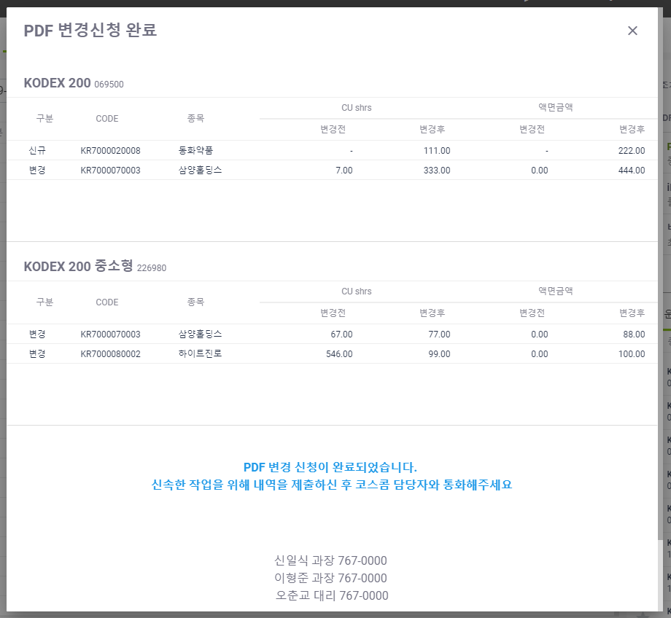
ETP 플랫폼 구축 |  |  |  | 단위테스트 결과서
단위테스트 ID | UT-ETP-OP-10-04 | 단위테스트명 | ETF PDF 변경 (작업완료)
업무구분 | ETP | 작성자 | 최병국

1. 신규 또는 변경된 정보가 정상적으로 노출되는지 확인한다.

